成交案例
A

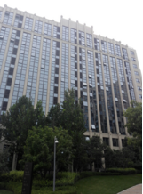
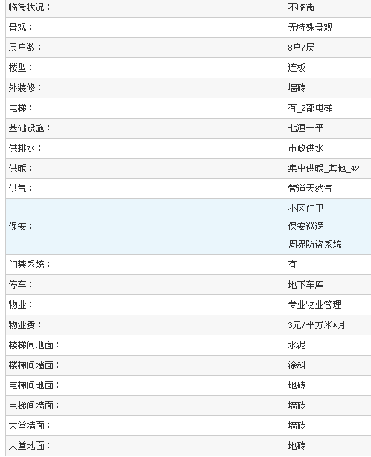

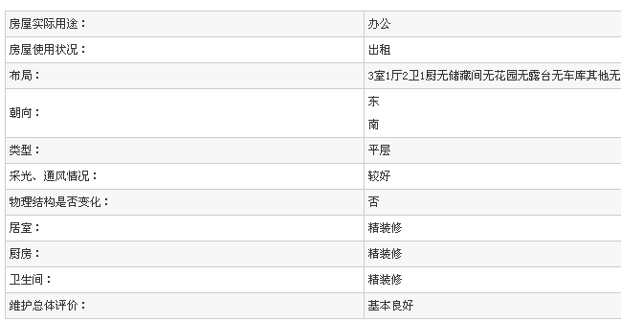
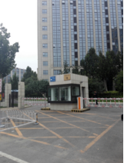

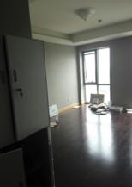

B

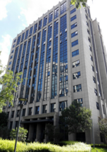
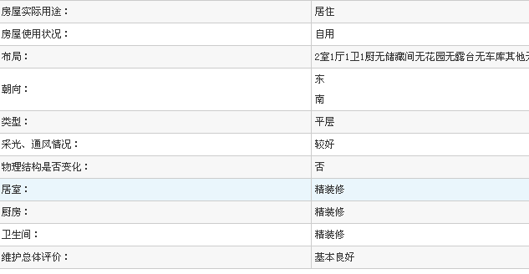
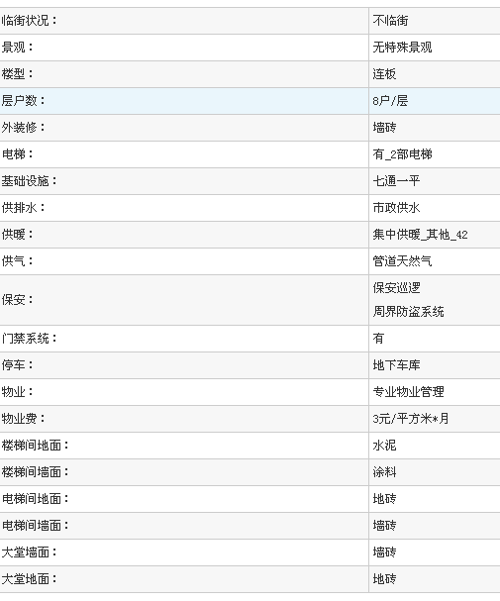

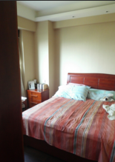

C

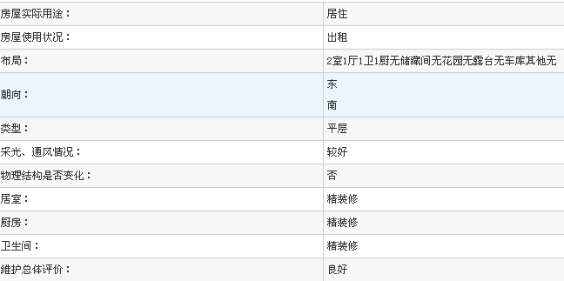
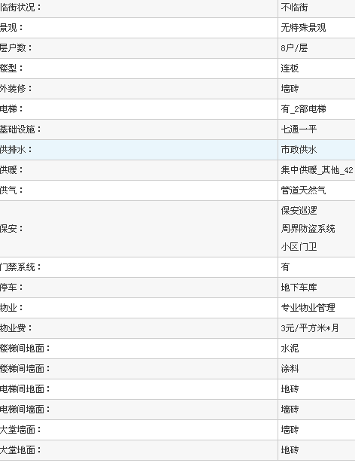
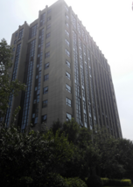

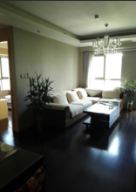

租金案例
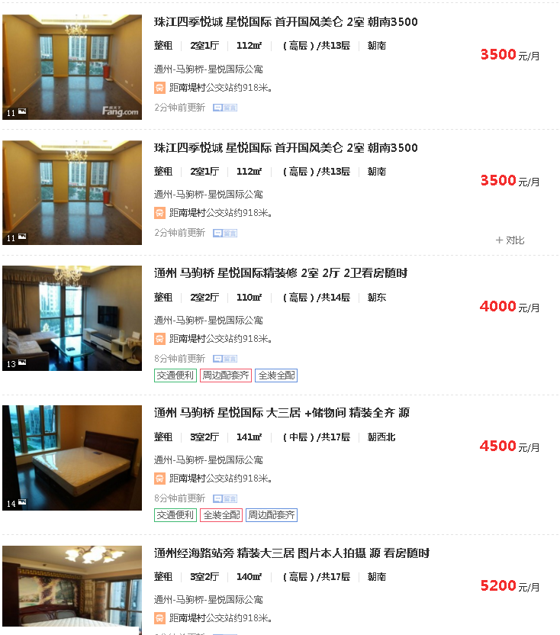
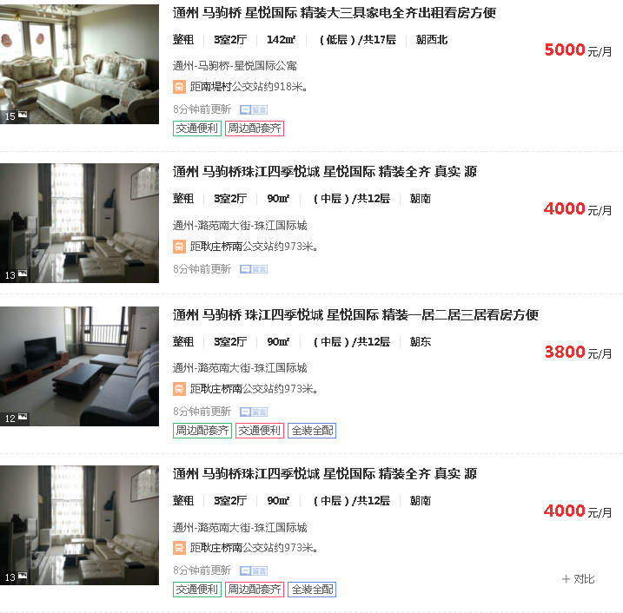

中指及其他案例
时间 | 成交套数(套) | 成交面积(㎡) | 成交价格(元) | 成交金额(万元) | 批准上市套数(套) | 批准上市面积(㎡) |  | 中指
2016-05 | 7 | 952 | 11324 | 1077.83 | -- | --
2014-01 | 3 | 449 | 20117 | 903.78 | -- | --
2013-12 | 5 | 800 | 19554 | 1564.42 | -- | --
2013-11 | 5 | 782 | 19434 | 1518.76 | -- | --
2013-10 | 12 | 1883 | 19025 | 3583.1 | -- | --
2013-09 | 44 | 6901 | 19490 | 13448.94 | -- | --
2013-08 | 32 | 4835 | 18976 | 9174.5 | -- | --
2013-07 | 13 | 1866 | 18924 | 3530.65 | -- | --
2013-06 | 42 | 5351 | 16718 | 8945.02 | -- | --
2013-05 | 64 | 8774 | 16342 | 14337.5 | -- | --
2013-01 | 233 | 27575 | 13656 | 37656.8 | -- | --
2012-12 | 99 | 11424 | 13348 | 15248.48 | -- | --
2012-11 | 91 | 10592 | 13812 | 14630.01 | -- | --
2012-10 | 50 | 5703 | 13476 | 7685.36 | -- | --
2012-09 | 51 | 5597 | 13433 | 7518.97 | -- | --
当页汇总 | 751 | 93483 | 15064 | 140824.11 | -- | --

时间 | 楼栋号 | 单元号 | 房间号 | 许可证号 | 物业类型 | 户型 | 成交面积(㎡) | 成交金额(万元) | 成交单价(元/㎡)
2016-05-05 | 8号楼 | -- | 903 | 现：X京房权证通字第1311495号 | 写字楼 | 其他 | 110 | 15 | 1363
2016-05-05 | 8号楼 | -- | 902 | 现：X京房权证通字第1311495号 | 写字楼 | 其他 | 165 | 150 | 9103
2016-05-05 | 8号楼 | -- | 906 | 现：X京房权证通字第1311495号 | 写字楼 | 其他 | 163 | 200 | 12302
2016-05-05 | 11号楼 | -- | 101 | 现：X京房权证通字第1311495号 | 写字楼 | 其他 | 141 | 180 | 12807
2016-05-05 | 5号楼 | -- | 107 | 现：X京房权证通字第1311495号 | 写字楼 | 其他 | 158 | 210 | 13251
2016-05-05 | 8号楼 | -- | 905 | 现：X京房权证通字第1311495号 | 写字楼 | 其他 | 110 | 150 | 13625
2016-05-05 | 8号楼 | -- | 901 | 现：X京房权证通字第1311495号 | 写字楼 | 其他 | 105 | 172.83 | 16419

 |  |  | 成本 | 收益

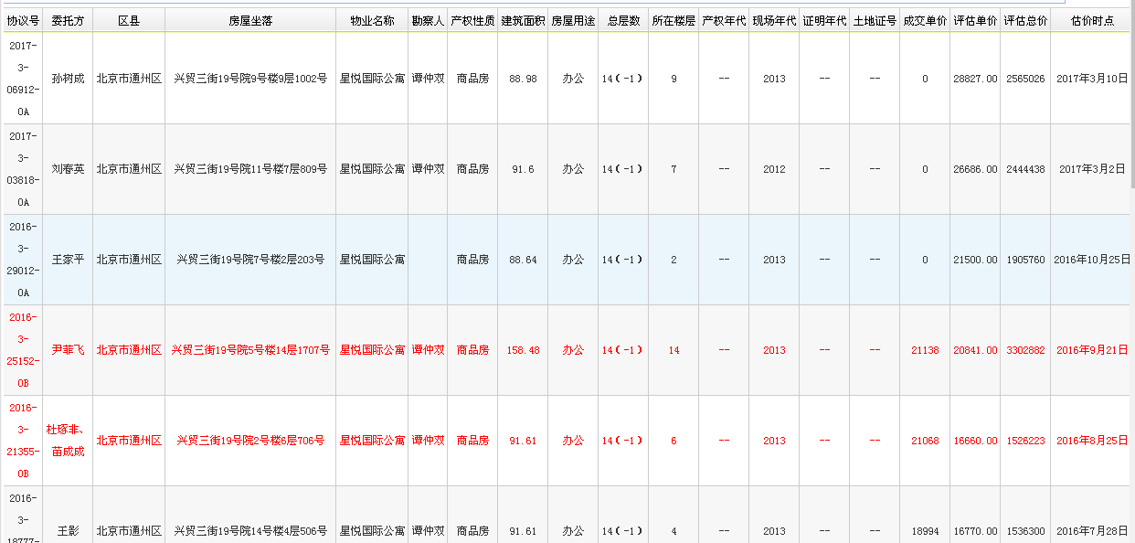
三部

链家在售及挂牌
链家在售
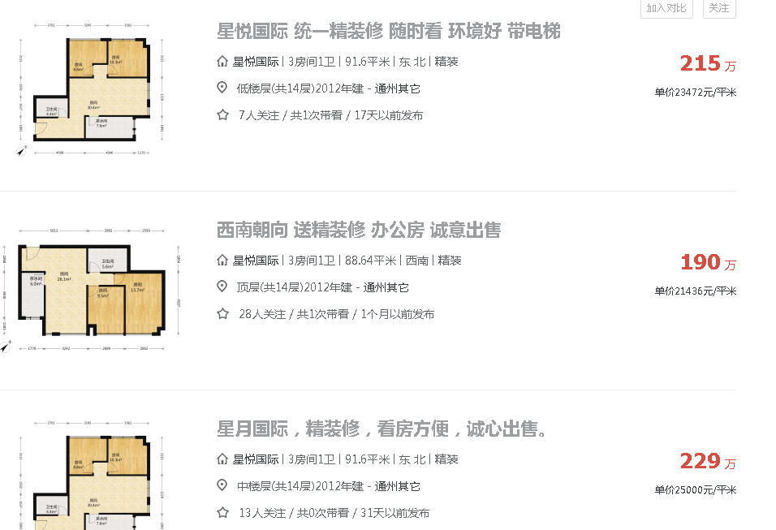

 | ① | ②
 | ③ | ④
 | ⑤ | ⑥
链家成交 | ⑦ | ⑧
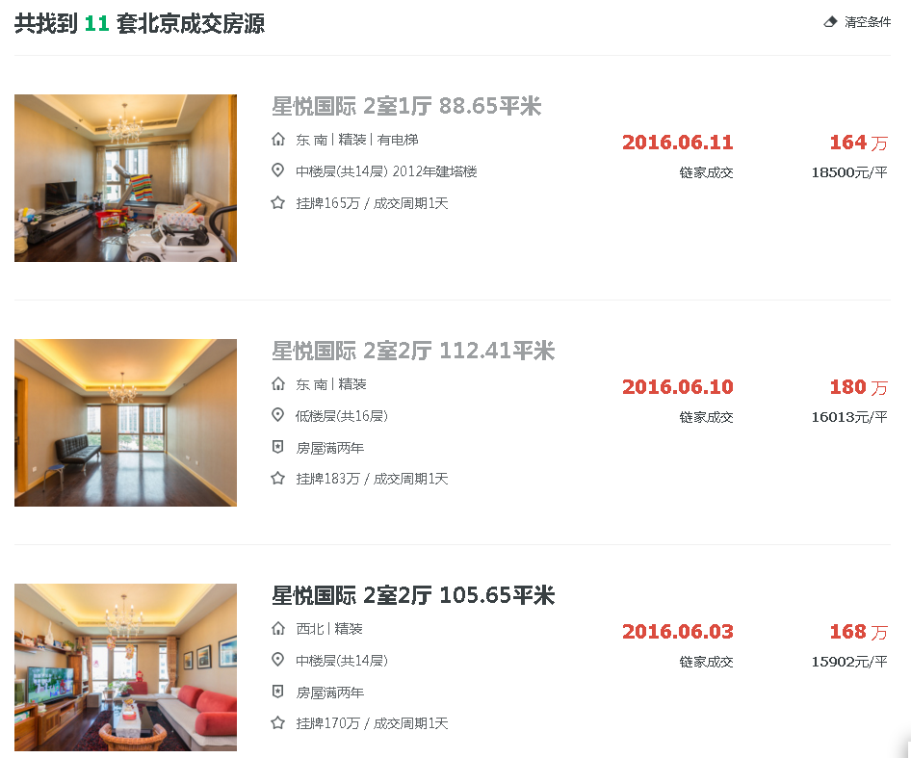
 | ⑨

